Лист1
№ | Дата выявления | Владелец конструкции / Собственник обьекта недвижимого им-ва / Лицо, управомоченное собственниками | Район города | Адрес размещения | Тип конструкции | Содержание | Фото конструкции
1 | 2024-06-06 | ООО "Мастер НН" | Канавинский | ул.Бетанкура, д.2 | Настенная конструкция | Автошкола мастер | 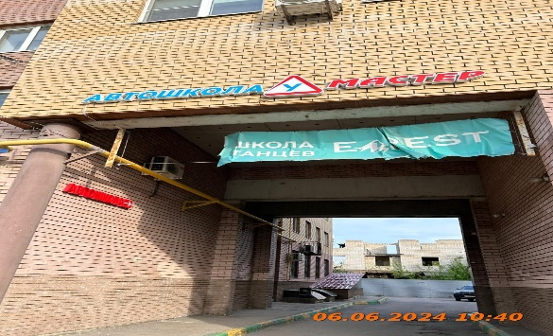
2 | 2024-06-06 | ООО "Мастер НН" | Канавинский | ул.Бетанкура, д.2 | Настенная конструкция | Автошкола | 
3 | 2024-06-06 | Не установлен | Канавинский | ул.Бетанкура, д.2 | Не установленный Правилами тип | Школа танцев | 

25
26
27
28
29
30
31
32
33
34
35
36
37
38

